Tablero
TÚ GOBIERNO EN NÚMEROS
ACTUALIZADO AL 31 DE MARZO DEL 2025
GOBERNACIÓN DEPARTAMENTAL DE TOTONICAPÁN

AUTORIDADES |  |  | GESTIÓN DE PRESUPUESTO |  | EJECUCIÓN PRESUPUESTARIA POR GRUPOS DE GASTO |  | EJECUCIÓN PRESUPUESTARIA POR CLASIFICACIÓN GEOGRÁFICA |  | SERVICIOS PERSONALES, TÉCNICOS Y PROFESIONALES
GOBERNADORA DEPARTAMENTAL DE TOTONICAPAN | DELFINA CELESTINA GARCIA REYES |  | Presupuesto vigente 2025 | Q3,213,258.00 | 0 | Q467,645.13 | VI SUROCCIDENTE | Q550,935.25 | Presupuesto para pago de salarios y honorarios | Q1,958,820.00
 |  |  |  |  | 100 | Q67,555.12 | Región (x): _____________________ | Q.000,000,000.00
SUBJEFE FINANCIERO | LUIS SALVADOR LOPEZ FELIX |  | Presupuesto ejecutado | Q550,935.25 | 200 | Q15,735.00 | Región (x): _____________________ | Q.000,000,000.00 | Presupuesto ejecutado en pago de salarios y honorarios | Q512,645.13
 |  |  |  |  | 300 | Q0.00 | Región (x): _____________________ | Q.000,000,000.00
 |  |  |  |  | Grupo (x): _______________ | Q.000,000,000.00 | Multiregional: ____________________ | Q.000,000,000.00
Cargo | Nombres y apellidos |  | Porcentaje de ejecución | 17.14% |  |  | 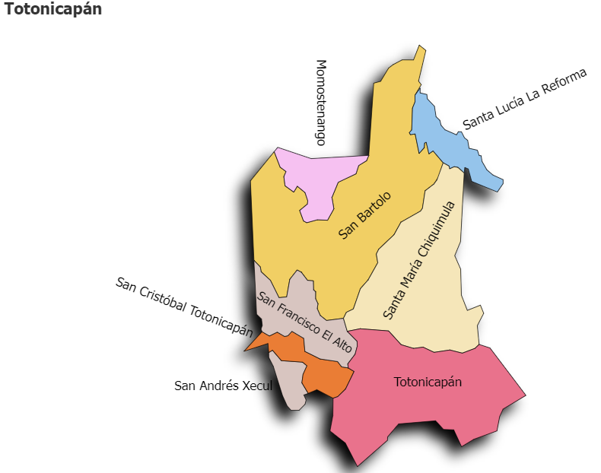 |  | Porcentaje de ejecución en el pago de salarios y honorarios | 26.2%
 |  |  |  |  | EJECUCIÓN POR FINALIDADES
 | Q3,213,258.00
 | Q550,935.25
Cargo | Nombres y apellidos |  |  |  | Finalidad A | Q.000,000,000.00
 |  |  |  |  |  |  |  |  | Personal permanente 011 | 18
Cargo | Nombres y apellidos |  |  |  | Finalidad B | Q.000,000,000.00 |  |  | Personal temporal 021 Personal temporal 022 Jornales 031 | 000 personas 000 personas 000 personas
Cargo | Nombres y apellidos |  |  |  | Finalidad C | Q.000,000,000.00 |  |  | Servicios técnicos o profesionales 029 | 4
 |  |  |  |  |  |  |  |  | Servicios técnicos o profesionales subgrupo 18 | 3

 |  | Descripción del programa |  | Presupuesto vigente | Presupuesto ejecutado | Procentaje de ejecución | PRINCIPALES AVANCES O LOGROS AL ____31______ DE _____Marzo______ DE 2025
PROGRAMAS PRESUPUESTA-RIOS | PROGRAMA 15 | SERVICIOS DE GOBIERNO DEPARTAMENTAL Y REGISTRO DE PERSONAS JURIDICAS |  | Q3,213,258.00 | Q550,935.25 | 17.1 | 1). Entrega de obra (5 proyectos) de mejoramiento de camino rural, entrega de pupitres, centro comunitario de salud, mejoramiento de escuelas y centro de computación; en los municipios de San Andrés Xecul, Momostenango, Santa María Chiquimula y Totonicapán.
 | PROGRAMA 2 |  |  |  |  |  | 2). Reuniones con los altos mandos del Ministerio de Caminos, Policía Nacional Civil y Dirección General de Protección y Seguridad vial -PROVIAL-, para la coordinación de acciones en materia de seguridad vial en el Departamento e instalación de brigada de seguridad para el sector los Chorros y 4 caminos, San Cristóbal Totonicapán.
 | PROGRAMA 3 |  |  |  |  |  | 3) Reunión de la Coordinadora Departamental para la Reducción de Desastres -CODRED- para la declaración de alerta amaría por la época de verano.
 | PROGRAMA 4 |  |  |  |  |  | 4) Reunión de la Mesa Interinstitucional de Resolución de Conflicto para el seguimiento de casos encaminados
 | PROGRAMA 5 |  |  |  |  |  | 5). Reuniones de la mesa de seguridad municipal instalada en San Cristóbal Totonicapán, para el seguimiento y evaluación de los controles operativos realizado por la brigada, para garantizar la seguridad ciudadana.
 |  |  |  |  |  |  | 6). Seguimiento a reuniones de Comisión de trabajo y de delegaciones: Servicio Cívico, -CODESAN-, -CONDEDER-, -CODEVET/PLANEA-; -CODRED-, - REPRONATO;- -CODESER-, Comisión de Fomento Económico y -CODEPETI-
 |  |  |  |  |  |  | 7). Tercera reunión ordinaria del Consejo Departamental de Desarrollo Urbano y Rural de Totonicapán.

